CollectiveAccess
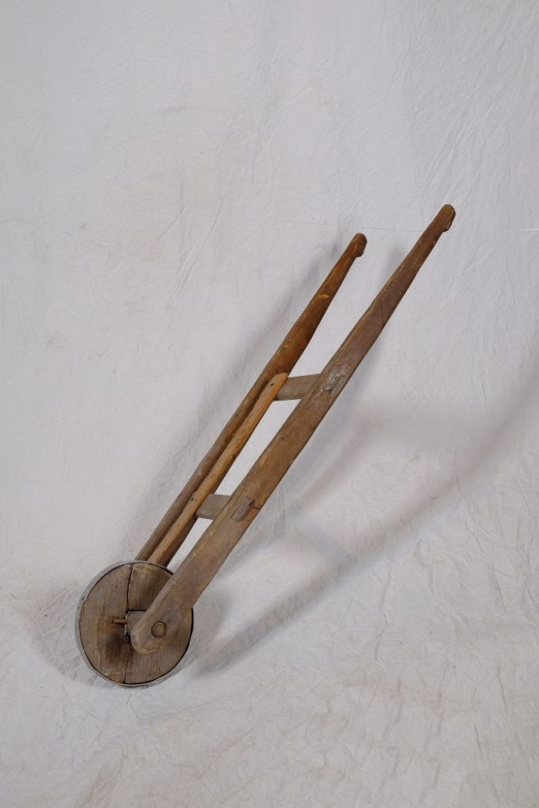
Image | Object | Description | Date
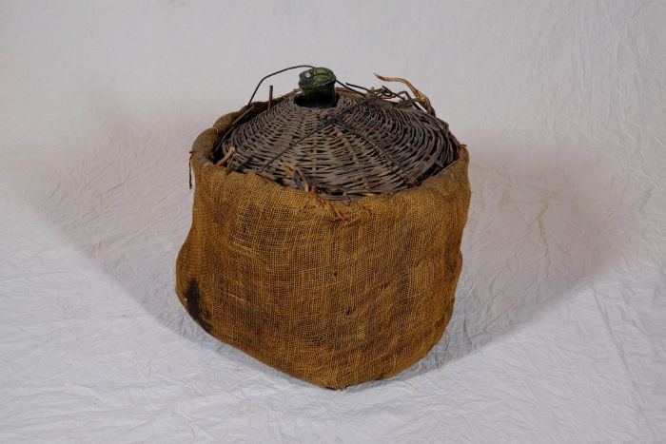 | Glasballon (A1133) | Ein Glasballon wurde für die Vergärung von Most, Fruchtsaft oder Honig (Met) verwendet. Zur Gärung wurde der gefüllte Ballon mit einem Gärröhrchen und einem Stöpsel oder einem Korken verschlossen.
 | Lärmrad (A1229) | Das Lärmrad diente zum Verscheuchen von Vögeln und anderen Tieren. Die mittig angebrachte Latte springt hierfür über das Zahnrad auf der Achse und verursacht Lärm. Besonders nach der Aussaat und vor der Ernte sollte so verhindert werden, dass die Samen oder die reifen Früchte von Tieren gefressen wurden.

